Modelo Análisis
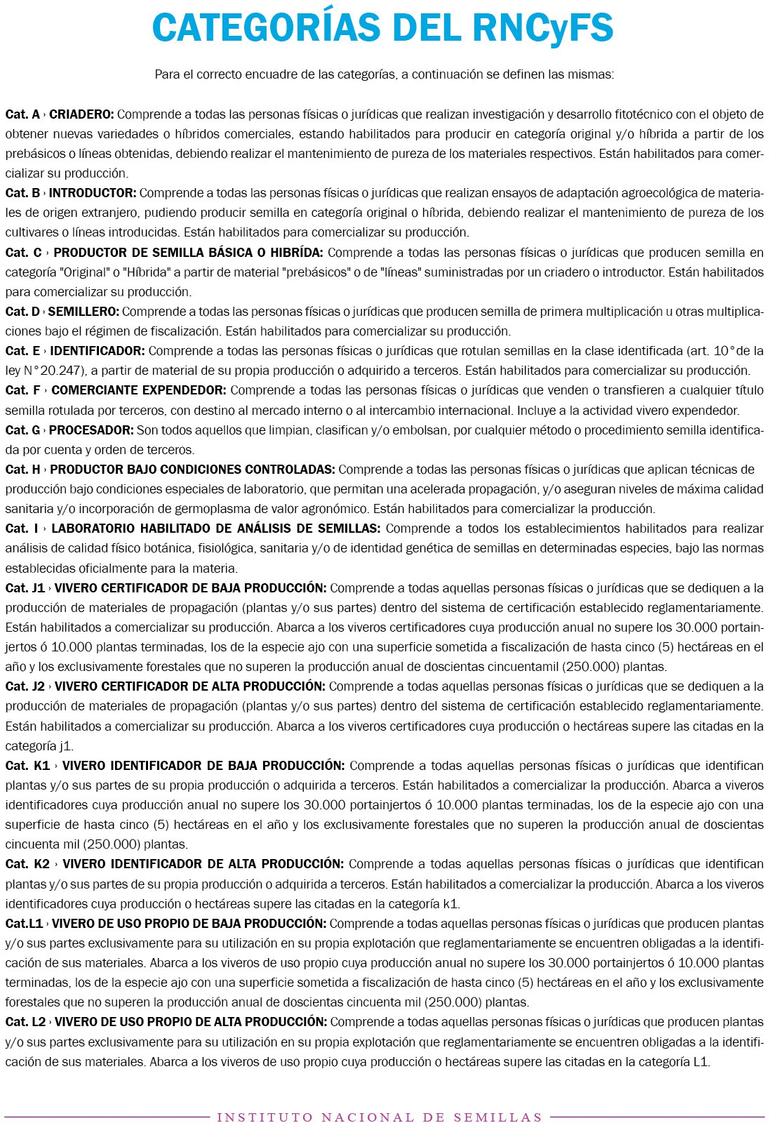
 | Base de registrados en el Registro Nacional de Fiscalización de Semillas

 | NO AMERITA ANÁLISIS, SOLO LISTADO
 | Las letras detalladas en el campo "numeroInscripcion" INDICAN LA CATEGORIA

EJEMPLO: | numeroInscripcion | razonSocial
 | 1433DFG | SAFICO S.A. | Incluye las letras D-F-G
 |  |  | Cat D: | Semillero
 |  |  | Cat F: | Comerciante expendedor
 |  |  | Cat G: | Procesador

